Layout
页面基本设计 |  |  |  | System | Module | Screen | 更新日 | V1.0 | 2015-06-01 | 设计者 | vincent
 |  |  |  | Ibase | Forecast | Forecast编辑

 |  |  |  |  |  |  | 概述
 |  |  |  |  |  |  | Forecast数据编辑
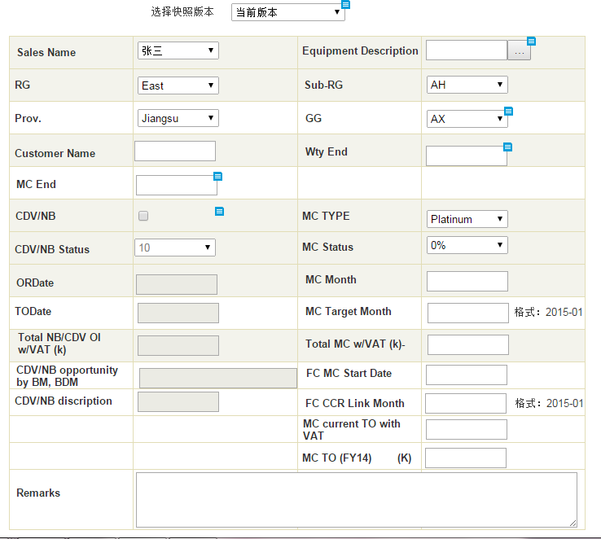

／
／
／
／
／

 |  |  |  |  |  |  | 用户需求
 |  |  |  |  |  |  | 1.用户可以录入新的Forecast数据 2.用户可以修改Forecast数据，并有需填写修改说明 3.编辑时可以查看其它快照版本明细 4、主版本可以修改，快照不可以修改

 | Forecast编辑 |  | 图1

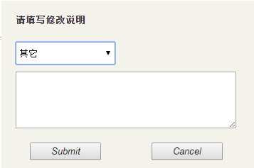

 | 编辑说明 | 图2

